2026-02-20
規制番号 名称 |  |  |  |  | 02-0081 |  | 地方総監部前 |  |  |  | (UD-TTR) |  | 運 用 開始日時 |  | 2026-02-20 |  |  |  | 製造番号 |  | K0000002
 |  |  |  |  |  |  |  |  |  |  |  |  |  |  |  |  |  |  | 製造年月 |  | 2026-01-01
管制番号 名称 |  |  |  |  | 20081 |  | 地方総監部前 |  |  |  | 1012号「版6」 |  |  |  | 0:35:00 |  |  | ～
 |  |  |  |  |  |  |  |  |  |  |  |  |  |  |  |  |  |  | メーカー |  | 日本信号 |  |  | Int№： | 845
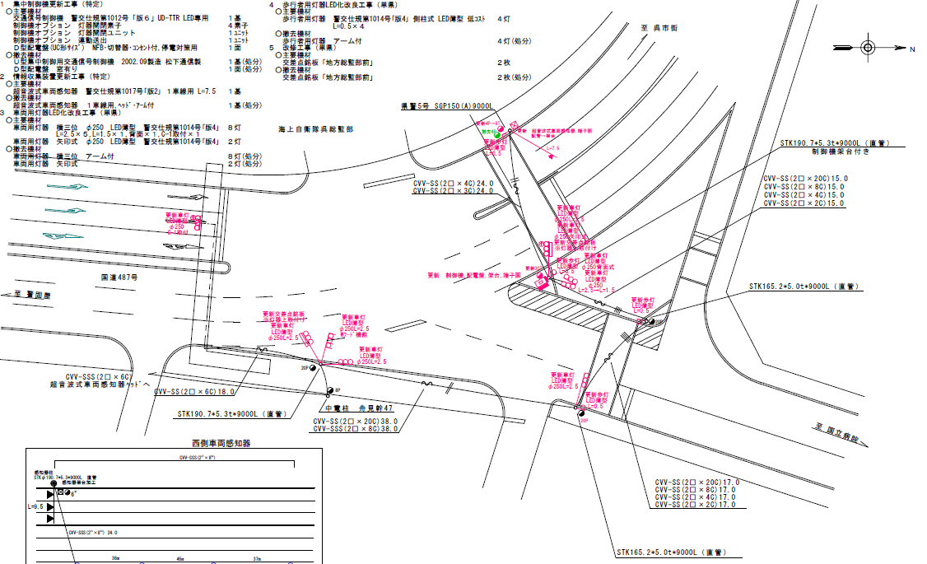
12.9
19.4
46.8
62.5
42.2

55.3m
62.6m
42.7m
設計

付加機能
連動出力
ステータス機能
S3:閃光
 |  |  |  |  |  |  |  |  |  |  |  |  |  |  |  |  |  |  |  |  |  |  |  | 50 | 13.888888889 | 46.8 | 3.4
 |  |  |  |  |  |  |  |  |  |  |  |  |  |  |  |  |  |  |  |  |  |  |  | 50 | 13.888888889 | 62.5 | 4.5
 |  |  |  |  |  |  |  |  |  |  |  |  |  |  |  |  |  |  |  |  |  |  |  | 30 | 8.3333333333 | 42.2 | 5.1
ステップ番号 |  |  |  | 1 | 2 | 3 | 4 | 5 | 6 | 7 | 8 | 9 | 10 | 11 | 12 | 13 | 14 | 15 | 16 | 17 | 18 | 19 | 20
ステップ名称 |  |  |  | 1PG | 1PW | 1 G | 1 Y | 1 R | 2PG | 2PW | 2 G | 2 Y | 2 R | 3PG | 3PW | 3 G | 3 Y | 3 R
流 動 図
1左矢
12.9m
1
19.4m
EC6680T+34001001
EC6680T-26338
PD1220A V4.03
１Ｐ |  | [ 1P ]
１ |  | [ 1V ]
１左矢 |  | [ 1A ]
２ |  | [ 2V ]
３Ｐ |  | [ 3P ]
３ |  | [ 3V ]

ＰＵ |  |  |  | 109 |  |  |  |  | 109 |  |  |  |  | 109
ＰＬ | ( | 82秒 | ) | 13 | 5 | 2 | 3 | 4 | 8 | 2 | 2 | 3 | 4 | 20 | 7 | 2 | 3 | 4 |  |  |  |  |  | 100 | 85
保安秒時 | ( | 120秒 | ) | 37 | 5 | 2 | 3 | 4 | 17 | 2 | 2 | 3 | 4 | 25 | 7 | 2 | 3 | 4 |  |  |  |  |  | 120 | 102
最長時間（秒） |  |  |  | 110 | 110 | 110 | 10 | 10 | 110 | 110 | 110 | 10 | 10 | 110 | 110 | 110 | 10 | 10
最短時間（秒） |  |  |  | 6 | 0.95 | 0.95 | 0.95 | 0.95 | 6 | 0.95 | 0.95 | 0.95 | 0.95 | 6 | 0.95 | 0.95 | 0.95 | 0.95
ＡＢ連動出力 |  |  |  | A | B | B | B | B | B | B | B | B | B | B | A | A | A | A

100807
規制番号 名称 |  |  |  |  | 2-0081 |  | 海上自衛隊呉総監部前 |  |  |  |  |  | 運 用 |  | H.14年12月 2日 |  |  |  | 製造番号 |  | 2C0747
管制番号 名称 |  |  |  |  | 020081 |  | 海上自衛隊呉総監部前 |  |  |  | （Ⅰ型） |  | 開始日時 |  | 12:18:00 |  |  | ～ | 製造年月 |  | 平成14年 9月

50km/h

至 警固屋
50km/h
速度表示無し
30km/h
至 清水１丁目
 |  |  |  |  | 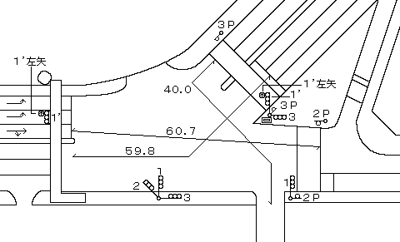

付加機能
連動出力
ステータス機能
S3:閃光
その他
シリアル／パス端子
 |  |  |  |  |  |  |  |  |  |  |  |  |  |  |  |  |  |  |  |  | H22.8

ステップ番号 |  |  |  | 1 | 2 | 3 | 4 | 5 | 6 | 7 | 8 | 9 | 10 | 11 | 12 | 13 | 14 | 15 | 16 | 17 | 18 | 19 | 20
ステップ名称 |  |  |  | 1PG | 1PW | 1 G | 1 Y | 1 R | 2PG | 2PW | 2 G | 2 Y | 2 R | 3PG | 3PW | 3 G | 3 Y | 3 R
流 動 図
12.6m
19.2m
１ |  | [ 1V ]
１’ |  | [ 4V ]
１’左矢 |  | [ 4A ]
２Ｐ |  | [ 2P ]
２ |  | [ 2V ]
３Ｐ |  | [ 3P ]
３ |  | [ 3V ]

最終指定 |  |  |  |  |  |  |  | ○ |  |  |  |  | ○ |  |  |  |  | ○ | スプリット数： |  | 3
可変指定 |  |  |  | ○ |  |  |  |  | ○ |  |  |  |  | ○
保安秒時 | ( | 110秒 | ) | 38 | 5 | 2 | 3 | 4 | 11 | 2 | 2 | 3 | 4 | 20 | 7 | 2 | 3 | 4
最長時間（秒） |  |  |  | 110 | 110 | 110 | 10 | 10 | 110 | 110 | 110 | 10 | 10 | 110 | 110 | 110 | 10 | 10
最短時間（秒） |  |  |  | 6 | 0.95 | 0.95 | 0.95 | 0.95 | 6 | 0.95 | 0.95 | 0.95 | 0.95 | 6 | 0.95 | 0.95 | 0.95 | 0.95
ＡＢ連動出力 |  |  |  | A | B | B | B | B | B | B | B | B | B | B | A | A | A | A

250081
規制番号 名称 |  |  |  |  | 2-0081 |  | 海上自衛隊呉総監部前 |  |  |  |  |  | 運 用 |  | H.14年12月 2日 |  |  |  | 製造番号 |  | 2C0747
管制番号 名称 |  |  |  |  | 250081 |  | 海上自衛隊呉総監部前 |  |  |  | （Ⅰ型） |  | 開始日時 |  | 12:18:00 |  |  | ～ | 製造年月 |  | 平成14年 9月

50km/h

至 警固屋
50km/h
速度表示無し
30km/h
至 清水１丁目

付加機能
連動出力
ステータス機能
S3:閃光
その他
シリアル／パス端子

ステップ番号 |  |  |  | 1 | 2 | 3 | 4 | 5 | 6 | 7 | 8 | 9 | 10 | 11 | 12 | 13 | 14 | 15 | 16 | 17 | 18 | 19 | 20
ステップ名称 |  |  |  | 1PG | 1PW | 1 G | 1 Y | 1 R | 2PG | 2PW | 2 G | 2 Y | 2 R | 3PG | 3PW | 3 G | 3 Y | 3 R
流 動 図
12.8m
19.1m
１ |  | [ 1V ]
１’ |  | [ 4V ]
１’左矢 |  | [ 4A ]
２Ｐ |  | [ 2P ]
２ |  | [ 2V ]
３Ｐ |  | [ 3P ]
３ |  | [ 3V ]

最終指定 |  |  |  |  |  |  |  | ○ |  |  |  |  | ○ |  |  |  |  | ○ | スプリット数： |  | 3
可変指定 |  |  |  | ○ |  |  |  |  | ○ |  |  |  |  | ○
保安秒時 | ( | 100秒 | ) | 11 | 2 | 2 | 3 | 4 | 28 | 5 | 2 | 3 | 4 | 20 | 7 | 2 | 3 | 4
最長時間（秒） |  |  |  | 110 | 110 | 110 | 10 | 10 | 110 | 110 | 110 | 10 | 10 | 110 | 110 | 110 | 10 | 10
最短時間（秒） |  |  |  | 6 | 0.95 | 0.95 | 0.95 | 0.95 | 6 | 0.95 | 0.95 | 0.95 | 0.95 | 6 | 0.95 | 0.95 | 0.95 | 0.95
ＡＢ連動出力 |  |  |  | A | B | B | B | B | B | B | B | B | B | B | A | A | A | A

